Hoja2
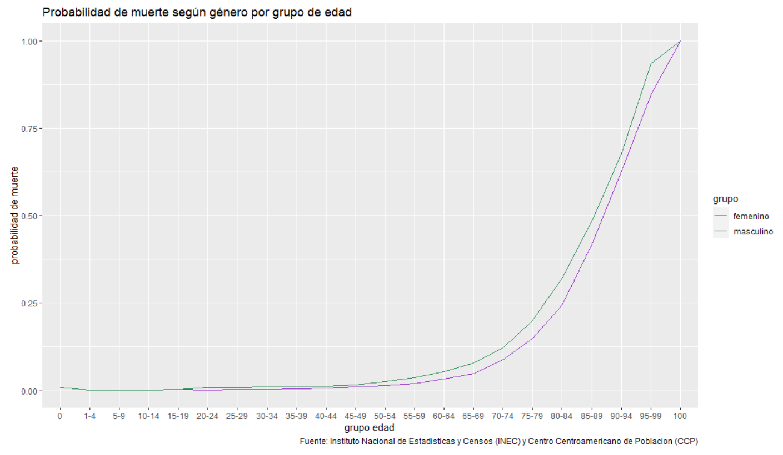
edad | prob | grupo
0 | 0.0077587 | masculino
1-4 | 0.0011601 | masculino
5-9 | 0.0005465 | masculino
10-14 | 0.0010928 | masculino
15-19 | 0.0037772 | masculino
20-24 | 0.0078903 | masculino
25-29 | 0.0088799 | masculino
30-34 | 0.0100327 | masculino
35-39 | 0.0101204 | masculino
40-44 | 0.0119804 | masculino
45-49 | 0.016538 | masculino
50-54 | 0.0254967 | masculino
55-59 | 0.036981 | masculino
60-64 | 0.0544618 | masculino
65-69 | 0.0788283 | masculino
70-74 | 0.1223595 | masculino
75-79 | 0.1987091 | masculino
80-84 | 0.3213911 | masculino
85-89 | 0.484497 | masculino
90-94 | 0.6778819 | masculino
95-99 | 0.9351963 | masculino
100 | 1 | masculino
0 | 0.0087649418727 | femenino
1-4 | 0.00070705976418 | femenino
5-9 | 0.0006270777075 | femenino
10-14 | 0.00093115553482 | femenino
15-19 | 0.0021534502285 | femenino
20-24 | 0.0018428918423 | femenino
25-29 | 0.0022758587511 | femenino
30-34 | 0.0031986736957 | femenino
35-39 | 0.0041968056086 | femenino
40-44 | 0.0070406490169 | femenino
45-49 | 0.0095161526392 | femenino
50-54 | 0.014552371656 | femenino
55-59 | 0.020050324714 | femenino
60-64 | 0.033133043195 | femenino
65-69 | 0.048746342448 | femenino
70-74 | 0.087489744331 | femenino
75-79 | 0.14901437271 | femenino
80-84 | 0.2434237348 | femenino
85-89 | 0.41790671 | femenino
90-94 | 0.6258581212 | femenino
95-99 | 0.84677781174 | femenino
100 | 1 | femenino

